003a
D.03 Nadpraží Slavona Progression HS portál se skrytým kastlíkem pro screenové rolety, ŽB překlad

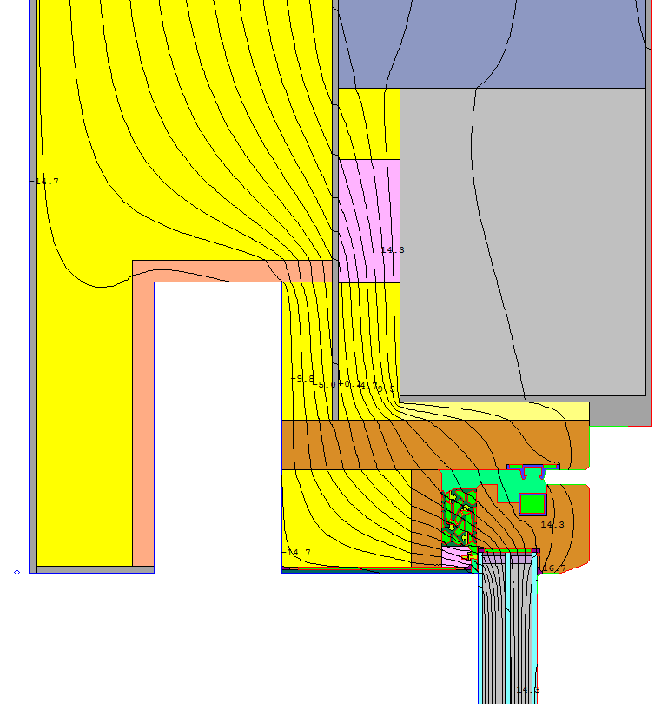
2D výpočet propustnosti detailu (therm)
 |  | U-factor | 0.383 | W/(m2K)
 |  | lenght | 1507 | mm
 |  | L2D | 0.5772 | W/(mK)
 | vlastní hodnota | L2D |  | W/(mK)

Tepelná propustnost stěny
 |  | b1 | U1 | vlastní U1
 |  | [mm] | W/(m2K) | W/(m2K)
Konstrukce č.1 |  | 1000 | 0.1077

2D propustnost okna (therm)
 |  | U-factor | 0.7764 | W/(m2K)
 |  | lenght | 507 | mm
 |  | Lwin,2D | 0.3936 | W/(mK)
 | vlastní hodnota | Lwin,2D |  | W/(mK)

Y = | L2D – U1*b1 - Uwin,2D
Y = | 0.076 |  | W/(m.K)

SLAVONA HS PORTÁL PROGRESSION PLUS VRCH, POSUVNÝ
PROFIL SE ZASKLENÍM Ug = 0,70,W/(m2K), 𝛌 gas = 0,029 (W/mK
Povrchové teploty
Teplotní faktor vnitřního povrchu
 |  | min. povrch. tepl. na kci | Tsi, min = | 17 | °C
 |  | min. povrch. t. na rámu | Tsi, min = | 14 | °C
 |  | teplota vnitřního vzduchu | Tai = | 20 | °C
 |  | návhová vnější teplota | Te = | -15 | °C

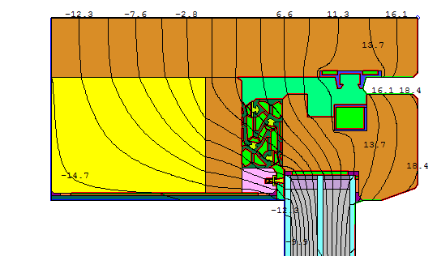
 |  | teplotní faktor | fRsi = | 0.914
 |  | poměrný teplotní rozdíl | xRsi = | 0.086

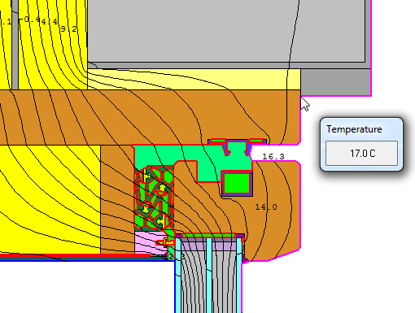

 | 1 | Obvodová stěna SO2
 | Konstrukce č. | Popis konstrukce
 |  |  |  |  |  |  | Odpor při přestupu tepla na straně konstrukce [m²K/W] vnitřní Rsi : | 0.13
 |  |  |  |  |  |  | vnější Rse : | 0.04
 |  |  |  |  |  |  |  |  |  |  |  | Celková šířka
 | Dílčí plocha 1 |  |  | l [W/(mK)] |  | Dílčí plocha 2 (nepovinný) |  | l [W/(mK)] | Dílčí plocha 3 (nepovinný) |  | l [W/(mK)] | Tloušťka [mm]
1. | omítka |  |  | 0.800 |  |  |  |  |  |  |  | 6
2. | EPS 70F grafit |  |  | 0.033 |  |  |  |  |  |  |  | 240
3. | cementové lepidlo |  |  | 0.800 |  |  |  |  |  |  |  | 5
4. | Ytong P2-500 |  |  | 0.137 |  |  |  |  |  |  |  | 250
5. | omítka |  |  | 0.800 |  |  |  |  |  |  |  | 5
 |  |  |  |  |  |  |  | Podíl dílčí plochy 2 |  |  | Podíl dílčí plochy 3 | Celkem
 |  |  |  |  |  |  |  |  |  |  |  | 50.6 | cm

 |  |  |  |  |  |  |  |  | Součinitel U: | 0.1077 | W/(m²K)

003b
D.03 Nadpraží Slavona Progression HS portál se skrytým kastlíkem pro screenové rolety, ŽB překlad
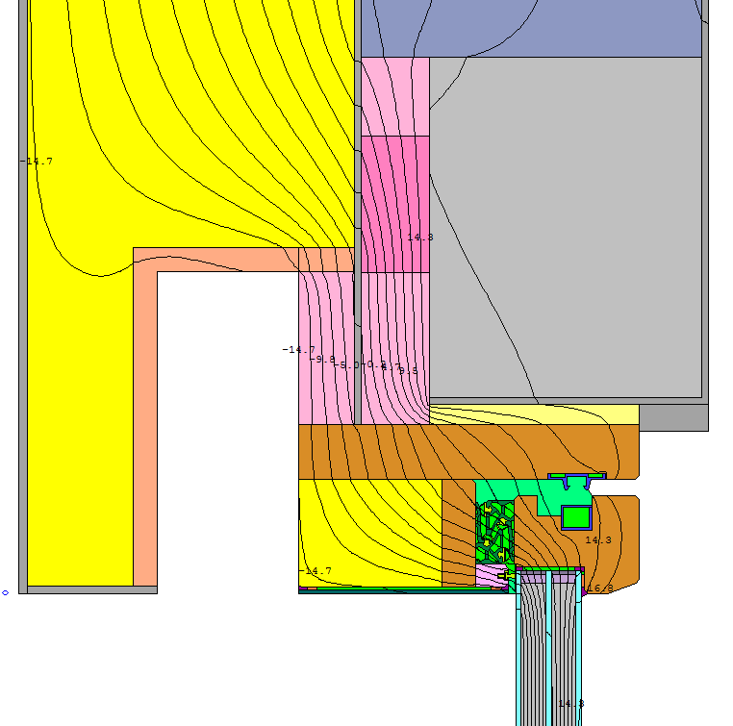
2D výpočet propustnosti detailu (therm)
 |  | U-factor | 0.3725 | W/(m2K)
 |  | lenght | 1507 | mm
 |  | L2D | 0.5614 | W/(mK)
 | vlastní hodnota | L2D |  | W/(mK)

Tepelná propustnost stěny
 |  | b1 | U1 | vlastní U1
 |  | [mm] | W/(m2K) | W/(m2K)
Konstrukce č.1 |  | 1000 | 0.1077

2D propustnost okna (therm)
 |  | U-factor | 0.7764 | W/(m2K)
 |  | lenght | 507 | mm
 |  | Lwin,2D | 0.3936 | W/(mK)
 | vlastní hodnota | Lwin,2D |  | W/(mK)

Y = | L2D – U1*b1 - Uwin,2D
Y = | 0.060 |  | W/(m.K)

Povrchové teploty
Teplotní faktor vnitřního povrchu
 |  | min. povrch. tepl. na kci | Tsi, min = | 17.3 | °C
 |  | min. povrch. t. na rámu | Tsi, min = | 14 | °C
 |  | teplota vnitřního vzduchu | Tai = | 20 | °C
 |  | návhová vnější teplota | Te = | -15 | °C

 |  | teplotní faktor | fRsi = | 0.923
 |  | poměrný teplotní rozdíl | xRsi = | 0.077

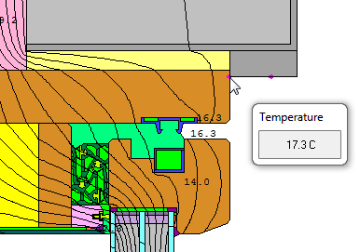

SLAVONA HS PORTÁL PROGRESSION PLUS VRCH, POSUVNÝ
PROFIL SE ZASKLENÍM Ug = 0,70,W/(m2K), 𝛌 gas = 0,029 (W/mK

 | 1 | Obvodová stěna SO2
 | Konstrukce č. | Popis konstrukce
 |  |  |  |  |  |  | Odpor při přestupu tepla na straně konstrukce [m²K/W] vnitřní Rsi : | 0.13
 |  |  |  |  |  |  | vnější Rse : | 0.04
 |  |  |  |  |  |  |  |  |  |  |  | Celková šířka
 | Dílčí plocha 1 |  |  | l [W/(mK)] |  | Dílčí plocha 2 (nepovinný) |  | l [W/(mK)] | Dílčí plocha 3 (nepovinný) |  | l [W/(mK)] | Tloušťka [mm]
1. | omítka |  |  | 0.800 |  |  |  |  |  |  |  | 6
2. | EPS 70F grafit |  |  | 0.033 |  |  |  |  |  |  |  | 240
3. | cementové lepidlo |  |  | 0.800 |  |  |  |  |  |  |  | 5
4. | Ytong P2-500 |  |  | 0.137 |  |  |  |  |  |  |  | 250
5. | omítka |  |  | 0.800 |  |  |  |  |  |  |  | 5
 |  |  |  |  |  |  |  | Podíl dílčí plochy 2 |  |  | Podíl dílčí plochy 3 | Celkem
 |  |  |  |  |  |  |  |  |  |  |  | 50.6 | cm

 |  |  |  |  |  |  |  |  | Součinitel U: | 0.1077 | W/(m²K)

